Аркуш1
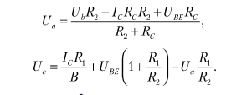
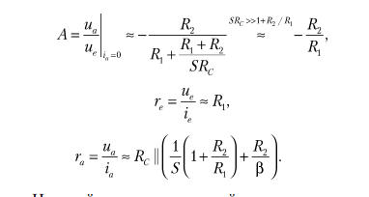
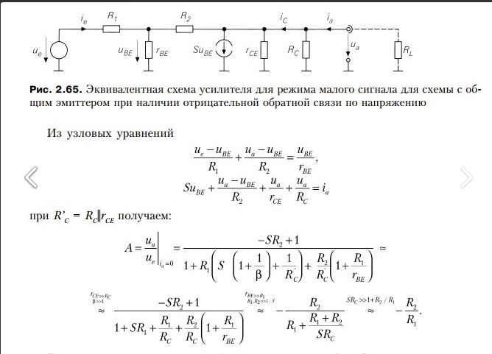
Теор
Ik | 0.00038000 | gm | 0.015
Ib | 0.00000259 | b Теор | 146.667
Ube | 0.63000000 | b2 Практ | 134.17266187
Uke | 1.20000000 | R2 | 220000.000
Urc | 3.80000000 | R1 | 500.000
Ur2 | 0.57000000 | RC | 10000.000
Практическое |  | rbe | 10035.088
Ik | 0.000373 | RC* | 8680.556
Ib | 0.00000278 | rce | 65789.473684
Ube | 0.62 | a С ОС | -54.468
Uke | 1.23 | a2 без ОС | -146.15384615

